CP01
Caso de Prueba |  | Verificar que el sistema permita envío exitoso de ficha técnica nueva sin guardar previamente

Datos de entrada:

Pasos de Prueba: (Evidencia de pruebas)
 | 1.Paso de prueba 1 : se ingresó a la página de la VUCE
 | https://landing-test.vuce.gob.pe/cp2/fichatecnica
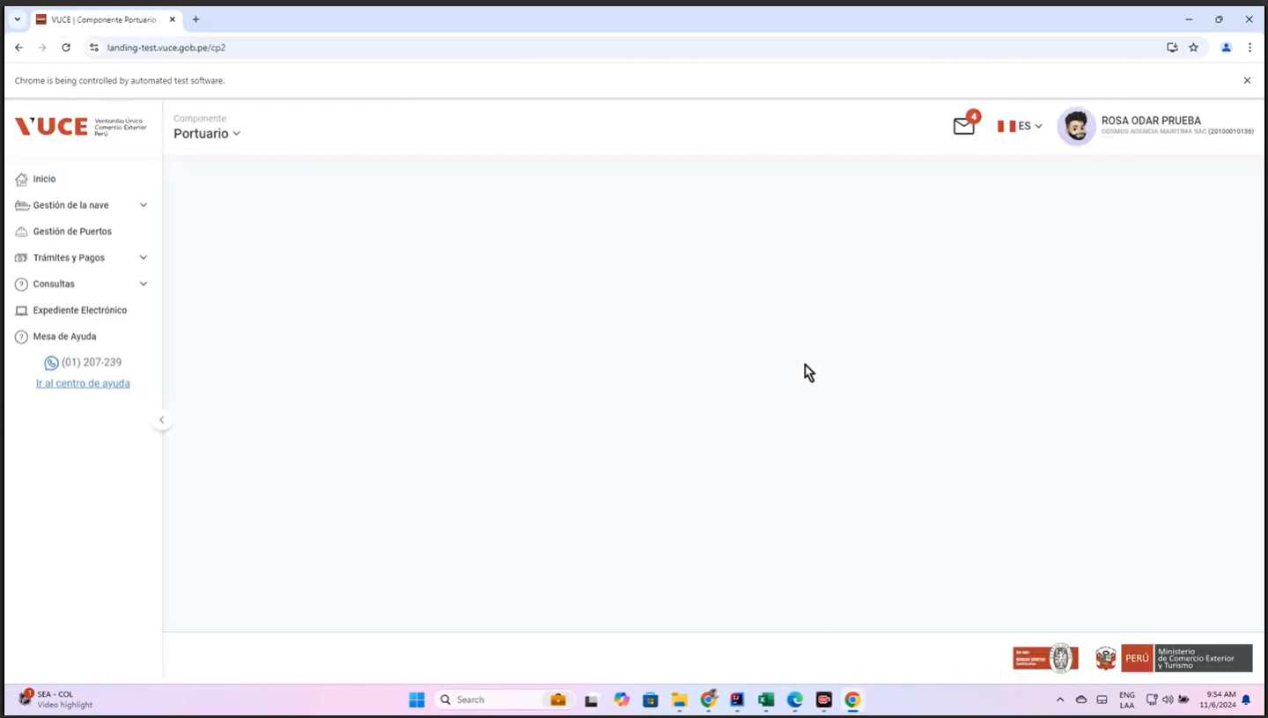

 | 2.Paso de prueba 2 : se ingresó al modulo: Gestión de la Nave
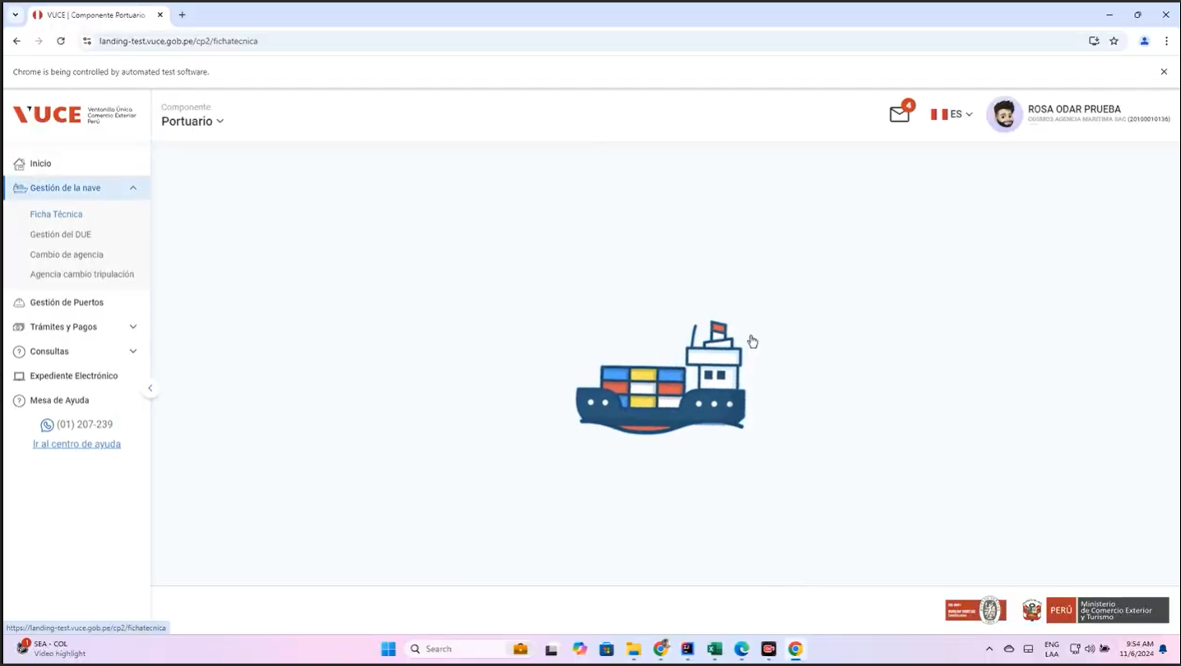

 | 3.Paso de prueba 3 : Se mostró una lista paginada de Fichas Técnicas
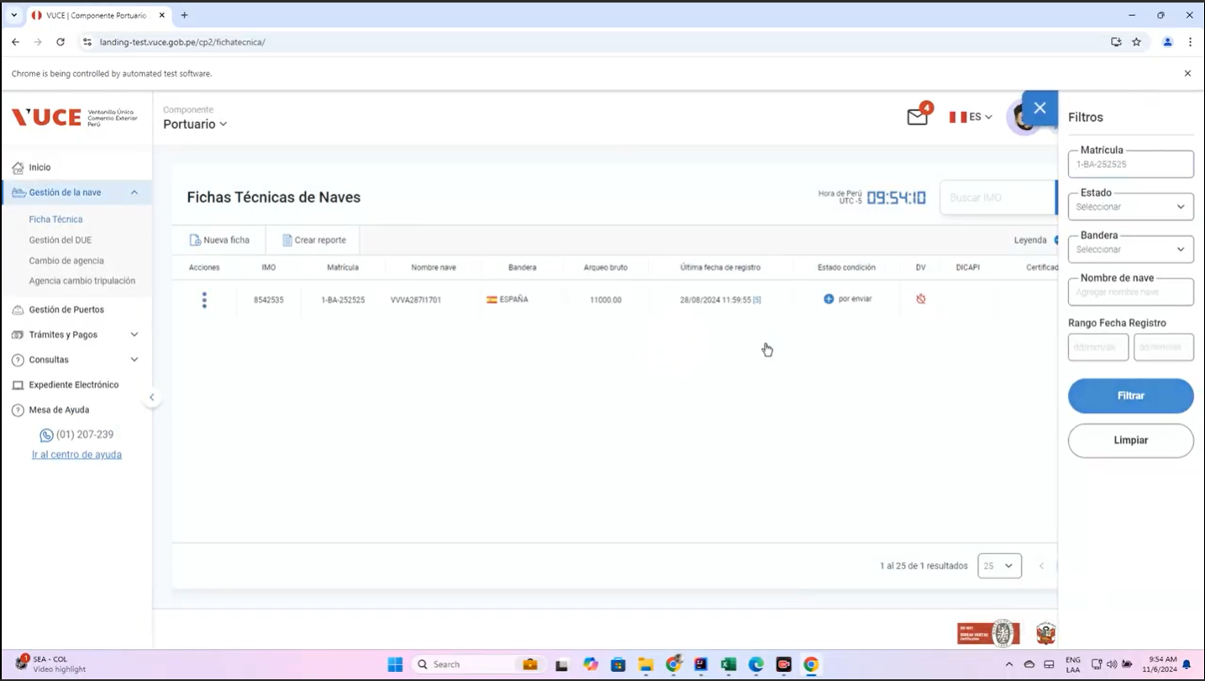

 | 4.Paso de prueba 4 : Se creo una nueva ficha y se llenó los campos obligatorios
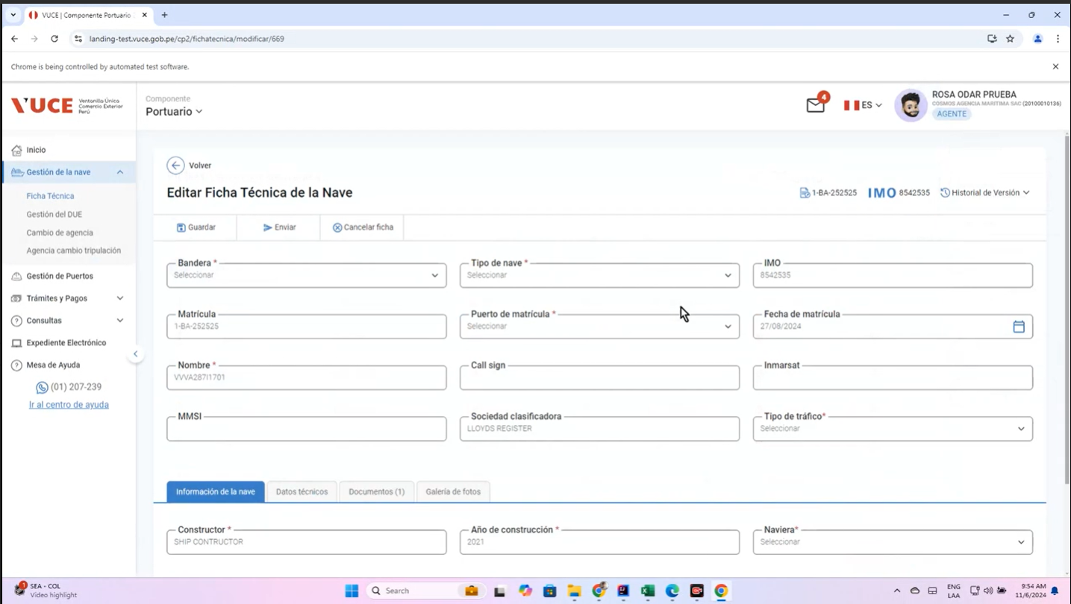

 | 5.Paso de prueba 5 : Se mostró el mensaje informativo I0003
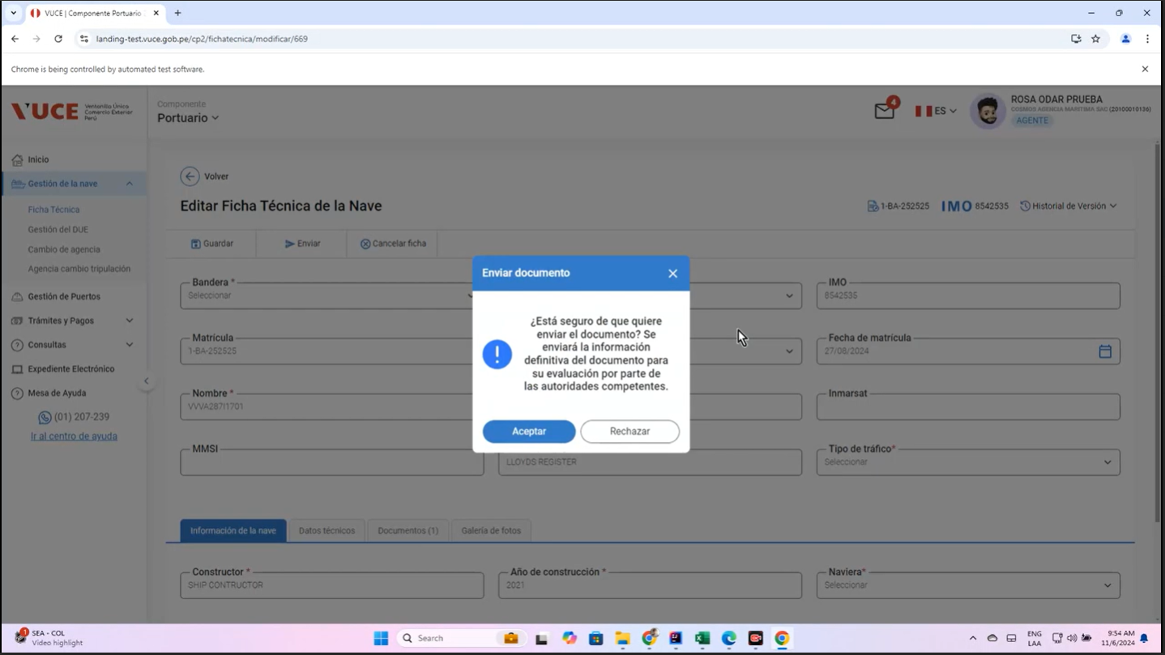

 | 6.Paso de prueba 6 : Se mostró la ventana para ingresar el motivo

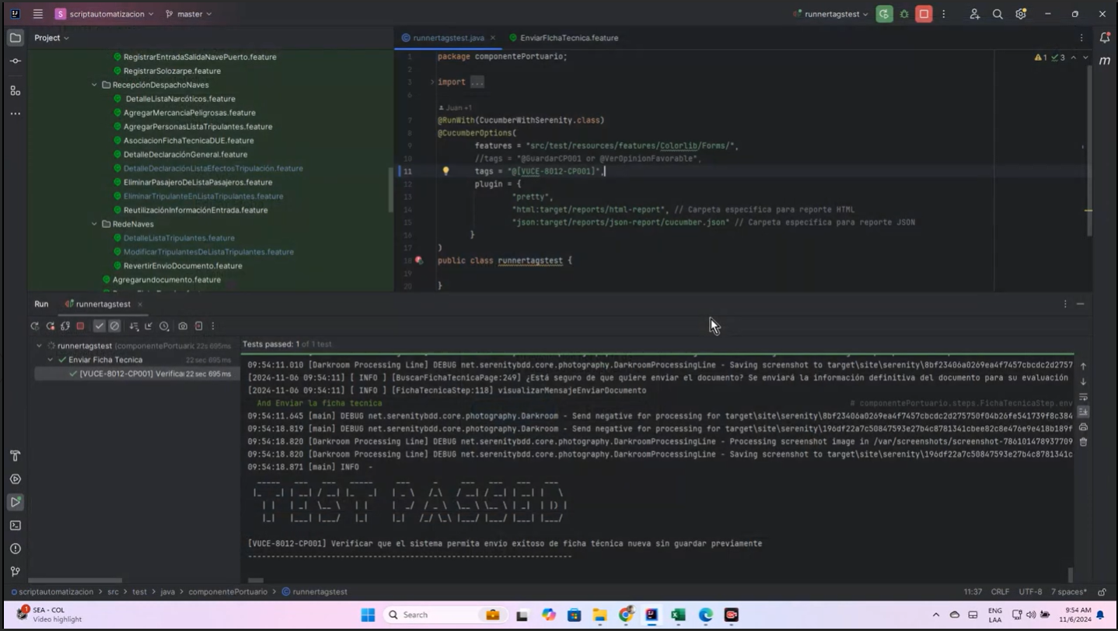
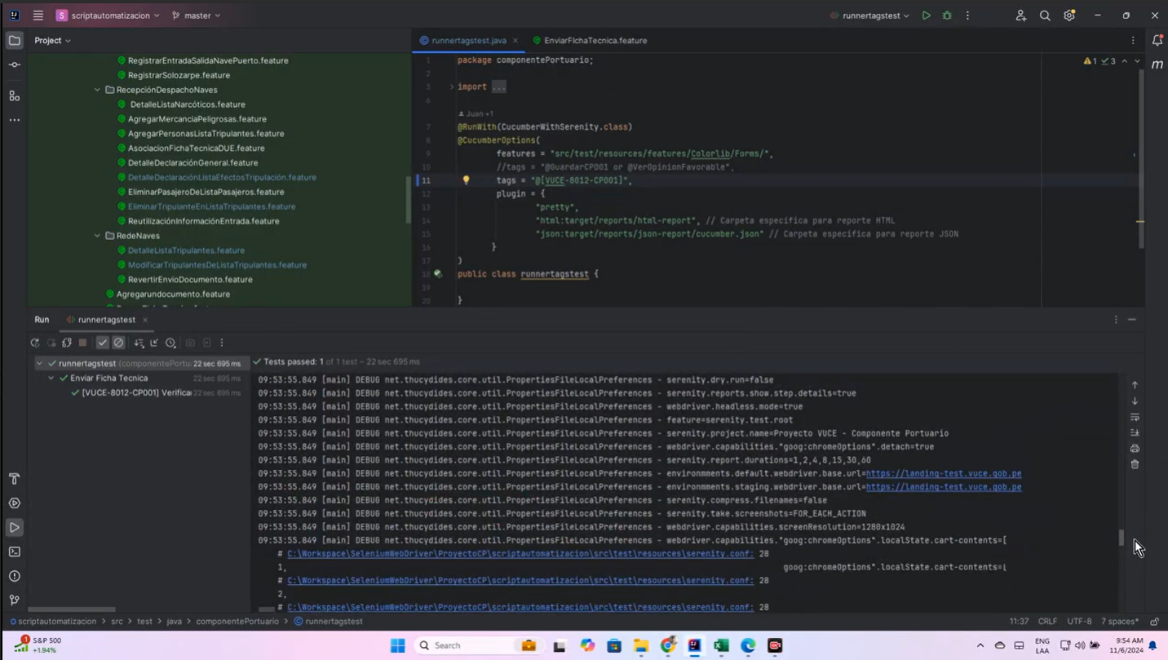

RESULTADO ESPERADO : |  |  | Si, se guardo y se envio al dar click al boton Enviar a una nueva ficha tecnica, sin embargo NO se muestra la etiqueta de enviado
<Evidencia del paso a paso en el ambiente de Certificación>

